Задача 4
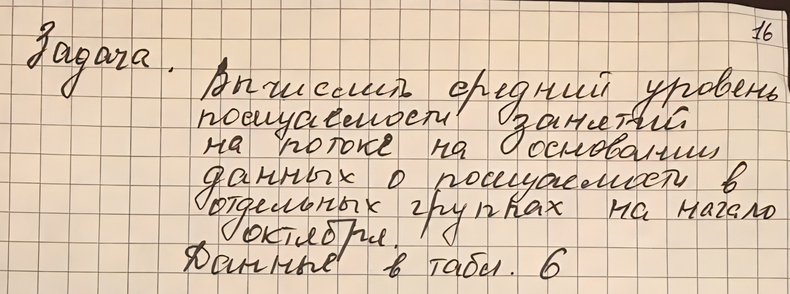
Задача 4

 | # | Численность студентов |  | Уровень посещаемости в группе (%)
 |  | В группе | Присутствующие на занятиях
 | 1 | 25 | 20 | 80
 | 2 | 26 | 24 | 92.307692308
 | 3 | 23 | 23 | 100
 | 4 | 26 | 23 | 88.461538462
 | Итого | 100 | 90 | 90

 | W=P | 0.9

